НВК3
№ п/п | № в ЛСР | Наименование работ | Ед. изм. | Кол-во по РД | Ссылка на чертежи, спецификации | Формула расчета, расчет объемов работ и расхода материалов | Добавленный объем | Примечание
1 | 2 | 3 | 4 | 5 | 6 | 7
Переустройство хозпитьевого водопровода (В1) на участке В1-1 – В1-1А
1 |  | Новая камера (стройчасть)
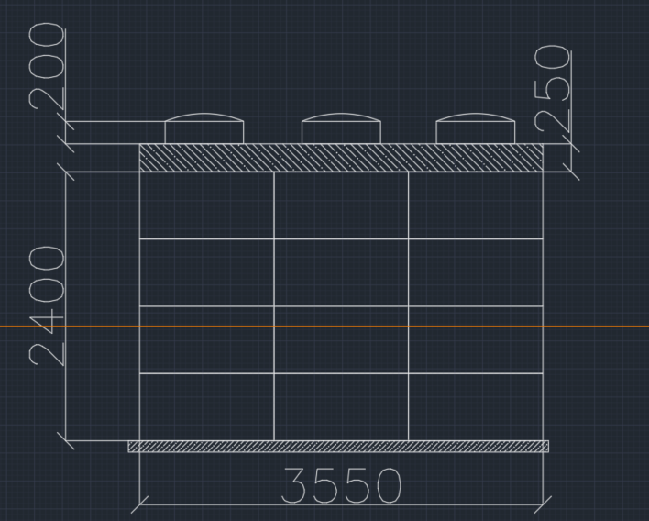
 |  | Разработка грунта (80%-экскаватор, 20% вручную) | м³ |  |  | (3,55+1)*(4,15+1)*(0,1+2,4+0,25+0,2) | 69.13
 |  | Устройство песчаного основания h=0,1 м | м³ |  |  | 4,55*5,15*0,1 | 2.34
 |  | Бетонное основание В22,5 | м3 |  |  | 4,55*5,15*0,1 | 2.34
 |  | Устройство камеры из блоков ФБС 9.3.6 | шт |  |  | 4 ряда по 15шт примерно | 60.00
 |  | Армирование плиты перекрытия | т |  |  |  | 0.28 | по калькулятору
 |  | Бетонирование плиты перекрытия В22,5 | м3 |  |  | 12,5*0,25 | 3.13
 |  | Кольцо опорное КО-6 | шт |  |  |  | 4
 |  | Установка люков, тип Т | шт |  |  |  | 2
 |  | Гидроизоляция мастикой битумной ТЕХНОНИКОЛЬ МГТН №24 | м2 |  |  | 15,4+15,4*2,65 | 56.21
 |  | Обратная засыпка песком | м3 |  |  | 69,13-2,34-2,34-(12,5*2,65) | 31.325
 |  | Погрузка и утилизация грунта ( с разр. К.1,6) | м3 |  |  |  | 110.60
 |  | Новая камера (установка арматуры)
 |  | Крест фланцевый с пожарной подставкой ППКФ 300, PN10 чугун с ЦПН | шт |  |  |  | 1
 |  | Задвижка с обрезинен. клином DN 300 PN10 короткая (тип МЗВ) со штурвалом (Болгария) | шт |  |  |  | 4.00
 |  | Переход фланцевый ХФ 300х100 чугун с ЦПП | шт |  |  |  | 2
 |  | Фланцевый адаптер (ПФРК) UNIVERSAL DN300 (315-332) | шт |  |  |  | 2
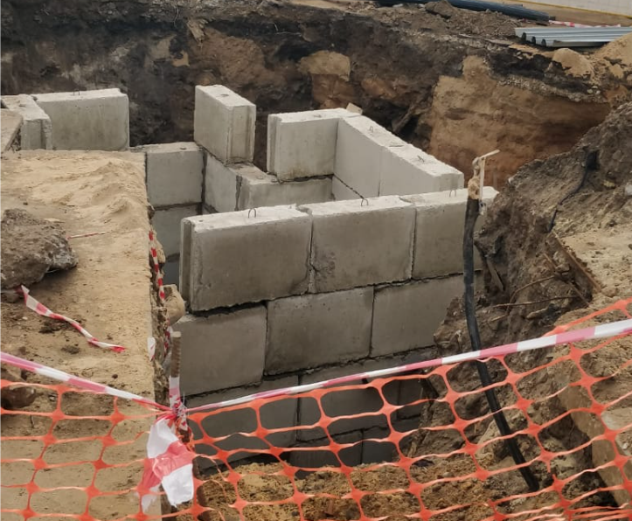
 |  | Тройник чугунный ТФ 300х100х300 PN10 фланцевый с ЦПП | шт |  |  |  | 1.00
 |  | Втулка под фланец ПЭ100 SDR17 d 110 (Полипластик) | шт |  |  |  | 4
 |  | Стальной фланец для ПЭ d110/DN100, PN10/16 ОКРАШЕННЫЙ (синий) | шт |  |  |  | 4
 |  | Редукционный переход d110*63 SDR11 AGRU (Австрия) | шт |  |  |  | 1
 |  | Переходник патрубок-резьба (нар.) 063х2" SDR11 латунь | шт |  |  |  | 1.00
 |  | Муфта d110 SDR11 GF арт. 753911614 | шт |  |  |  | 3
 |  | Труба ПЭ100 SDR17 10 атм. 315х18,7 Питьевая ГОСТ 18599-2001 | пог.м |  |  |  | 3
 |  | Втулка под фланец ПЭ100 SDR17 d 315 (Полипластик) | шт |  |  |  | 4.00
 |  | Муфта d315 SDR17 GF арт.753911823 | шт |  |  |  | 3
 |  | Прокладка резиновая DN 300 с ручкой усиленная | шт |  |  |  | 9
 |  | Прокладка резиновая DN 100 с ручкой усиленная | шт |  |  |  | 6.00
 |  | Глухой фланец DN 100 PN10/16 | шт |  |  |  | 1
 |  | ППФ100 Пожарная подставка фланцевая Ду100 чугун с ЦПП | шт |  |  |  | 1
 |  | Втулка под фланец ПЭ100 SDR17 d 090 (Полипластик) | шт |  |  |  | 1.00
 |  | Задвижка с обрезинен. клином DN 100 PN10.16 короткая (тип МЗВ) со штурвалом (Болгария) | шт |  |  |  | 1
 |  | Стальной фланец для ПЭ d315/DN300, PN10 (без покрытия) | шт |  |  |  | 4
2 |  | Прокладка от В1-1 до гаража
 |  | Разработка грунта (80%-экскаватор, 20% вручную) | м³ |  |  | 16х2х1 | 32
 |  | Устройство песчаного основания h=0,1 м | м³ |  |  | 16х2х0,1 | 3.2 |  | 2.32
 |  | Укладка трубы ПЭ100 110х6,6 | м.п. |  |  |  | 16 |  | 0,6*4
 |  | Обратная засыпка песком вручную h=0,3 м | м³ |  |  | 16*2*0,3 | 9.6
 |  | Обратная засыпка грунта бульдозером | м³ |  |  | 32-3,2-16 | 12.8
 |  | Погрузка и утилизация грунта ( с разр. К.1,6) | м³ |  |  | 32-12,8 | 30.72
 |  | Переустройство хозпитьевого водопровода (В1) на участке В1-2 – В1-2А
3 |  | Устройство новых колодцев В1-2, В1-2А
 |  | Разработка грунта (80%-экскаватор, 20% вручную) | м³ |  |  | (3*3*3)+(2,5*2,5*3) | 45.75
 |  | Устройство щебеночной подготовки из щебня фракции 20-40 мм, М600 | м3 |  |  | Отсыпка под днище колодца | 2
 |  | Установка плиты днища ПН 15 | шт |  |  |  | 1
 |  | Установка плиты днища ПН 20 | шт |  |  |  | 1
 |  | Установка кольца КС20-9 | шт |  |  |  | 3
 |  | Установка кольца КС15-9 | шт |  |  |  | 3
 |  | Пробивка отверстий в ж.б. кольце для прохода трубы ø315 мм с последующей заделкой бетоном свободного пространства | шт |  |  |  | 2
 |  | Установка лестницы-стремянки из угловой оцинкованной стали 50×5 мм | шт |  |  |  | 2
 |  | Установка плиты перекрытия 1ПП15-2 | шт |  |  |  | 1
 |  | Установка плиты перекрытия 1ПП20-2 | шт |  |  |  | 1
 |  | Кольцо опорное КО-6 | шт |  |  |  | 4
 |  | Установка люков, тип Т | шт |  |  |  | 2
 |  | Обмазка битумной мастикой Технониколь №24 в два слоя | м2 |  |  | 2*3,14*1,1*3+2*3,14*0,84*3+3,14*1,1*1,1+2*3,14*0,84*0,84 | 44.780168
 |  | Обмазка битумной мастикой Технониколь №24 в два слоя
 |  | Обратная засыпка | м³ |  |  | 45,75-3,14*1,1*1,1*3-2*3,14*0,84*0,84*3 | 21.058296
 |  | Погрузка и утилизация грунта ( с разр. К.1,6) | м³ |  |  | 45,75-21,06 | 39.504
 |  | Установка задвижек д315 | шт |  |  |  | 2

 |  | Куча арматуры есть в подвале!!!

АС2
№ | Наименование вида работ | Ед. Изм. | Bида работ | Ед. измер. | Количество по РД | Добавленный объем | Примечание
4 | Монтаж подпорной стенки |  |  |  |  |  | плюс 9м (по рд=7+37+7=51м) | 51 | 100
1 | Арматура Ø10А500С | п.м т |  | п.м | 2971,2 1,833 | 524.33 | расчет в % соотношении | 9 | 17.647058824
2 | Арматура Ø10А240 | п.м т |  | п.м | 1026,9 0,633 | 181.22 | расчет в % соотношении
3 | Арматура Ø8А240 | п.м т |  | п.м | 44,3 0,018 | 7.82 | расчет в % соотношении
4 | Устройство бетонной подготовки из бетона кл. B7,5 толщиной 100мм | м3 |  |  | 7.3 | 1.29 | расчет в % соотношении
5 | Устройство подпорной стенки из бетона кл. B25, W8, F100 | м3 |  |  | 25.7 | 4.54 | расчет в % соотношении
6 | Устройство гидроизоляции подпорной стенки - обмазать горячей битумной мастикой за 2 раза по холодной битумной грунтовке | м2 |  |  | 170.0 | 30.00 | расчет в % соотношении
 | Монтаж ограждения
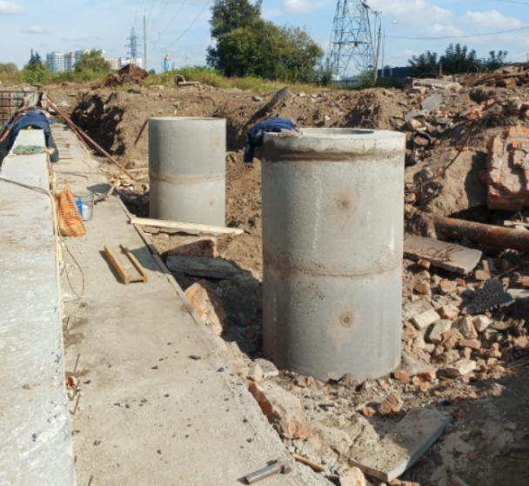
7 | Устройство фундаментов ограждения ФО-2 «Альбом ИЖ 31-77» | шт. т |  |  | 27 17,01
8 | Устройство панелей ограждения ПО-2 «Альбом ИЖ 31-77» | шт. т |  |  | 26 36,92
9 | Устройство кирпичной кладки из кирпича КР-р-по 250х120х88/1,4НФ/150/2,0/50 | м3 |  |  | 1.7
10 | Устройство монолитных фундаментов из бетона кл. B20, W6, F75 | м3 |  |  | 2.5
11 | Устройство щебеночной подготовки из щебня фр. 20- 40мм толщиной 200мм | м3 |  |  | 6.4
 | Земляные работы
12 | Разработка грунта механизированным способом | м3 |  |  | 247.1
13 | Доработка грунта вручную | м3 |  |  | 4.9
14 | Обратная засыпка грунта механизированным способом с уплотнением | м3 |  |  | 148.8
15 | Обратная засыпка грунта вручную с уплотнением | м3 |  |  | 49.6
16 | Bывоз лишнего грунта на полигон на расстояние 30 км и утилизация | м3 |  |  | 53.6
5 | Горловины на камеру
 | Стальная пластина | шт |  |  |  | 1.0 | 1мх1мх0,1м
 | Установка кольца КС10-10 | шт |  |  |  | 4.0
 | Кольцо опорное КО-6 | шт |  |  |  | 2.0
 | Обмазка битумной мастикой Технониколь №24 в два слоя | м2 |  |  |  | 13.1 | 2*3,14*0,5*1*4+0,5*
 | Установка люков, тип Т | шт |  |  |  | 2.0

